Лист1
Единицы измерения: pt vs dp
Дизайн iOS-приложения создаётся в pt, а Android-приложения — в dp. pt — эти единицы измерения не дадут кнопке масштабироваться, и она может попросту не влезть в экран. Технически эта единица измерения очень привязана к плотности пикселей на мобильных устройствах. Pt это точка, а не пиксель, при разрешении «1x» (или @ 1x) 1pt = 1px. При разрешении «2x» (@ 2x) 1pt = 4px, потому что разрешение удваивается по осям X и Y, делая его шириной 2px и высотой 2px. При разрешении «3x» (@ 3x) 1pt = 9px (3px x 3px) и так далее. Dip – а вот это уже наш клиент. Абстрактные пиксели, не зависящие от плотности экрана. Количество пикселей в физической области экрана, как правило, называют DPI (точки на дюйм). Dp — размеры экранного элемента, sp — размер шрифта. На экране с плотностью размещения пикселей 160 dpi (mdpi) 1px=1dp. Это соотношение изменяется при изменении плотности пикселей на разных устройствах, но соотношение пропорций остается одинаковым.

Размер экрана: 320 pt x 568 pt vs 360 dp x 640 dp
Наименьший размер — iPhone 5 с размером экрана 320pt х 568pt. Под Android есть общепринятый размер экрана — 360dp х 640dp.

Системный шрифт: San Francisco vs Roboto
iOS — это San Francisco. А Android — Roboto.

Android Navigation Bar
В отличие от iOS, у Android есть встроенный инструмент навигации назад. Это Android Navigation Bar. Он либо физически встроен в смартфон, либо является частью интерфейса. С помощью стрелки пользователь перемещается на один шаг назад в хронологической последовательности (reverse chronological navigation). Навигация происходит как внутри приложения, так и между ними.

Важность Elevation в Material
В iOS принципиально нет теней. Как исключение, тени можно обнаружить на главном экране App Store и в Health. Но в целом HIG никак не прописывает использование теней. В Material тени играют большую роль. Они добавляют интерфейсу третье пространство (ось Z), за счёт чего у каждого компонента появляется своё строгое место на этой оси (от 0 dp до 24 dp). Причём эта ось Z существует не просто на идейном уровне: у разработчиков есть параметр elevation, в котором они задают положение компонента по этой оси.

Отличия в нейминге
a. Tab Bar vs Bottom Navigation Bar Это bar для верхнеуровневой навигации по приложению. Статично находится внизу экрана на обеих платформах. Помимо нейминга они отличаются и в поведении.

b. Navigation Bar vs Top App Bar Этот bar у обеих платформ выполняет примерно одинаковые задачи: сообщает пользователю его текущее местоположение в приложении, даёт возможность вернуться на предыдущий экран и предлагает одно или несколько контекстных действий.
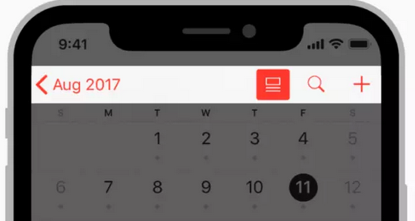

c. Segmented Controls vs Tabs Помимо нейминга у Tabs Android есть несколько особенностей: между табами можно перемещаться по свайпу, и Material разрешает использовать их для верхнеуровневой навигации.
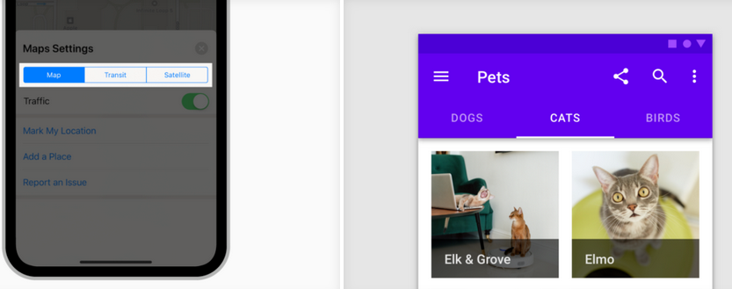

d. Alerts vs Dialogs В iOS описан только один инструмент предупреждения пользователя — Alerts. В Android их три: Snackbars, Banners и Dialogs. Snackbar предназначен для сообщений низкой приоритетности и не требует действий. Dialogs блокирует взаимодействие с интерфейсом и требует совершить действие. Banners находятся между ними: не блокирует взаимодействие, но требует совершить действие.

e. Touch ID vs Android Fingerprint Это лишь один из примеров разного нейминга технологий, которые используются на этих платформах. Их стоит знать, так как помимо нейминга они отличаются множеством технических особенностей их реализации.
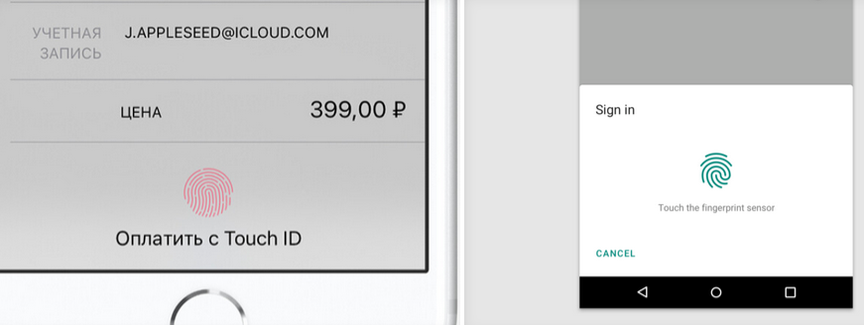

Способы верхнеуровневой навигации
iOS рекомендует только один способ верхнеуровневой навигации — через Tab bar. У Android в ответ есть три способа: Navigation Drawer, Bottom Navigation Bar и Tabs (Tabs у Android, в отличие от Segmented Controls iOS, имеют такое свойство: по табам можно перемещаться с помощью свайпа влево и вправо).

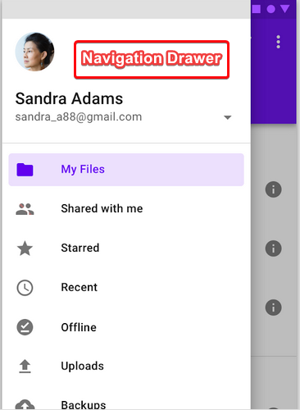
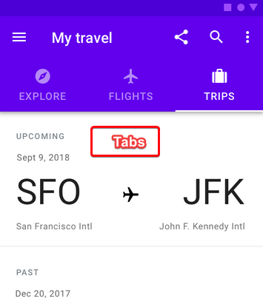

Разное поведение поиска
HIG относит поиск к барам и называет его Search Bar. В Material мы находим поиск в разделе Navigation, не в Components. То есть для Material поиск — это ещё один способ навигации. Как в iOS, так и в Android поиск может статично присутствовать на экране и, как правило, прибит к Navigation Bar или Top App Bar. На обеих платформах поиск может быть в виде иконки, только в iOS иконка раскрывается в самостоятельный компонент Search Bar, а в Android поиск раскрывается внутри Top App Bar.

Разные Control
Контролы платформ отличаются только визуально. Можно отметить, что в iOS контролы проще: галочки используются как для radiobutton, так и для Checkbox. В Android они отличаются формой контрола.

Разный вид стрелки «Назад» и положение заголовка
В iOS стрелка не имеет линии посередине потому, что в iOS стрелка «Назад» подписывается предыдущим экраном. Если на предыдущем экране заголовок был стандартным, то заголовок переходит из заголовка влево к стрелке. Если заголовок был широким, то заголовок поднимается вверх. Если название предыдущей страницы слишком длинное, оно заменяется на слово back.

Разный вид иконки трёх точек
В iOS точки лежат горизонтально, в Android — вертикально.

Разный вид Picker
В iOS выбор даты происходит с помощью барабана. Барабан iOS можно использовать для ввода любых других данных. В Android Picker даты имитирует вид физического календаря.
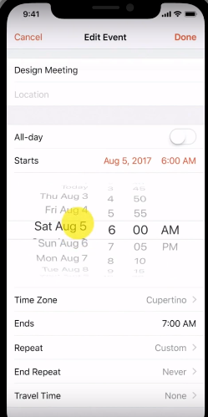
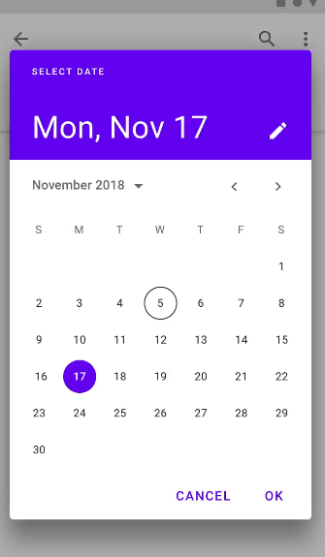

Разные требования к размеру зоны нажатия
По гайдлайнам минимальная зона нажатия в iOS — 44 x 44 pt, а в Android — 48 x 48 dp.

